상품제안서
오슬로 리볼브 텀블러 350ml | 상품코드: F19704

 |  |  |  |  |  |  | 02-412-0044 | www.easy1.co.kr
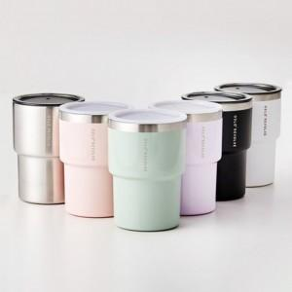

【상세/제작정보】 | 304 스테인레스 및 아기 젖병소재인 트라이탄(뚜껑)소재 사용으로 환경호르몬 걱정없이 사용 가능

【인쇄/포장옵션】 | 실크, 레이저 / 포장지포장

【공급단가】 | 수량 | 100~ | 300~ | 500~ | 1,000~ | 3,000~
*VAT별도 | 단가 | 10,800원 | 10,400원 | 10,000원 | 9,600원 | 9,360원

【상품 URL】 | https://dev.easy1.co.kr:443/src/goods_detail.php?gdno=19704

